Описание факторов
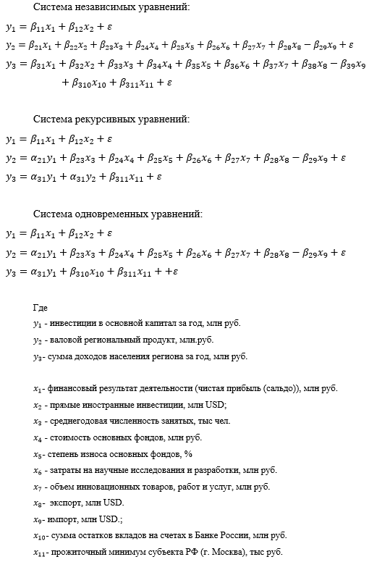

Исходные данные
Год | y1 | y2 | y3 | x1 | x2 | x3 | x4 | x5 | x6 | x7 | x8 | x9 | x10 | x11
1998 | 65120 | 328497.9 | 401044 | 120334 | 803.2 | 4767 | 1212184 | 33.8 | 10427 | 10759 | 6 171 | 6 642 | 111458 | 1393.3 | 1
1999 | 93800 | 695059.8 | 577671 | 173332 | 787.6 | 4962 | 1272744 | 35.2 | 17310 | 17861 | 7 260 | 7 814 | 185861 | 1807.8 | 2
2000 | 156215 | 1159034 | 962057 | 289037 | 1472.8 | 5277 | 1444737 | 32.4 | 24927 | 25720.2 | 8067 | 9194 | 309534 | 2185 | 3
2001 | 173839 | 1370182.8 | 1257513 | 351188 | 1154.6 | 5712.2 | 1841258 | 30.4 | 33701 | 34773.396726 | 5545 | 12637 | 418289 | 2385.26 | 4
2002 | 220396 | 1767476.7 | 1544402 | 380535 | 1508.7 | 5832.4 | 2255912 | 35.1 | 46034 | 25688 | 6932 | 13817 | 589139 | 2918.55 | 5
2003 | 269588 | 2188231.5 | 2097784 | 696011 | 2482.9 | 5999.3 | 3297504 | 33 | 58073 | 23993.4 | 8376 | 17785 | 879313 | 3208.02 | 6
2004 | 358531 | 2853272.4 | 2607953 | 826217 | 1857.2 | 6078.7 | 3905553 | 36,4 | 68092 | 24702.3 | 9347 | 23988 | 1352790 | 3703.57 | 7
2005 | 456025 | 4135154.6 | 3119433 | 1209990 | 2060.4 | 66683 | 5346984 | 39,8 | 85240 | 28811 | 9940 | 32088 | 2181920 | 4171.8 | 8
2006 | 590162.48229 | 5260232.8 | 3731494 | 2797692 | 4530.7 | 67047 | 6142520 | 47 | 105013 | 37211.5 | 12515 | 47106 | 3101710 | 5121 | 9
2007 | 775682.18768 | 6696259.1 | 4453175 | 2681016 | 15656 | 67922 | 9506888 | 38,4 | 141859 | 50567.9 | 124800 | 84400 | 4236780 | 5855 | 10
2008 | 962468 | 8248652 | 4305879 | 979778 | 8611.9 | 68397 | 14877108 | 36,1 | 165775 | 43904.4 | 174200 | 115500 | 4980090 | 6648 | 11
2009 | 742422 | 7126972.4 | 5449048 | 1933519 | 5657.4 | 67418 | 15356818 | 35,9 | 194820 | 35743.1 | 113200 | 70900 | 6293522 | 7406 | 12
2010 | 732760.604 | 8375863.8 | 6058819 | 2243369 | 3793.5 | 71493.1 | 17905142 | 42 | 194439.244 | 64543.1921 | 143800 | 91000 | 8319415 | 8656 | 13
2011 | 856424.079 | 9948772.8 | 6573744 | 2434246 | 159868 | 71900.8 | 20169118 | 42,4 | 219277.2444 | 158892.5758 | 188000 | 117100 | 10151635 | 9128 | 14
2012 | 1220096.592 | 10666870.5 | 6998475 | 2769900 | 82607 | 72197.8 | 23445895 | 43 | 245646.1063 | 494532.2108 | 199800 | 123100 | 11994894 | 9747 | 15
2013 | 1413093.702 | 11814897.4 | 7930101 | 2136458 | 108107 | 72176.4 | 26546945 | 44,6 | 264751.706 | 686704.5778 | 228300 | 135100 | 14385851 | 10965 | 16
2014 | 1541884.366 | 12779525.7 | 8089881 | 153311 | 77801 | 72080.6 | 28890410 | 46,7 | 298248.9655 | 552039.1 | 229030 | 125900 | 16000367 | 12542 | 17
2015 | 1543600.954 | 13520862.9 | 8908736 | 2631789 | 66718 | 72424.9 | 30078000 | 42,4 | 322785.1 | 851583.36 | 149110 | 78600 | 20162741 | 14413 | 18
2016 | 1712239.426 | 15121534.2 | 9193008 | 3701406 | 65314 | 72065.2 | 36338093 | 41,9 | 330199.1 | 910869.1136 | 118194.6 | 76229.7 | 20909815 | 15092 | 19
2017 | 2007707.66 | 16538189.5 | 9776264 | 2912421 | 85326 | 71842.7 | 36604923 | 47.3 | 358214.8 | 248998.8 | 148623.4 | 98641.4 | 22718576 | 15397 | 20
2018 | 2485175.744 | 18777726 | 10539984 | 3839428 | 69873 | 71561.7 | 40602319 | 46.6 | 350894.2 | 283544.6057 | 197017.5 | 103426.8 | 22271453 | 16087 | 21
2019 | 3268623.168 | 19797064.3 | 11517283 | 5136054 | 93903 | 71064.5 | 70029739 | 37.8 | 398462.4 | 565805.8848 | 184295.2 | 107348.1 | 26580520 | 16843 | 22
2020 | 3839394.417 | 19856674.5 | 11872014 | 2765564 | 126244 | 69550.3 | 66739526 | 39 | 427329.3374 | 626603.3884 | 135211 | 102899.2 | 30364225 | 17841 | 23
2021 | 4868342.125 | 23323000 | 13479555 | 6925016 | 103800 | 70817.9 | 71721306 | 40.5 | 460696.3145 | 795297 | 205600 | 129000 | 37955281 | 18,029 | 24
2022 | 5082549.2 | 26236000 | 1577107 | 7686767 | 115425 | 78324.5 | 79897534 | 38.4 | 1378900 | 898685.6 | 295500 | 133000 | 42471959 | 18714 | 25
Источники данных | cсылка | ссылка | ссылка | ссылка | ссылка | ссылка | ссылка | ссылка | ссылка | ссылка | ссылка | ссылка | ссылка | ссылка
 | ссылка |  | ссылка | ссылка | ссылка | ссылка |  |  |  | ссылка | ссылка | ссылка
 |  |  | ссылка |  |  | ссылка |  |  |  |  |  | ссылка

 | y1 - инвестиции в основной капитал, млн руб.
 | y2 - валовой региональный продукт (ВРП), млн.руб.
 | y3 - сумма доходов населения за год, млн руб.
 | x1 - финансовый результат деятельности (чистая прибыль)
 | x2 - прямые иностранные инвестиции, млн USD
 | x3 - среднегодовая численности занятых, тыс чел.
 | x4 - стоимость основных фондов, млн. руб
 | x5 - степень износа основных фондов, %
 | x6 - затраты на научные исследования и разработки, млн руб.
 | x7 - объём инновационных товаров работ услуг, млн руб.
 | x8 - экспорт, млн USD
 | x9 - импорт, млн. USD
 | x10 - сумма остатков вкладов на счетах в Банке России, млн. руб.
 | x11 - прожиточный минимум в регионе РФ (г. Москва), тыс.руб.

